IV TRIMESTRE 2021
REPORTE PETICIONES Y SOLICITUDES DE ACCESO A LA INFORMACIÓN PÚBLICA |  |  |  |  |  |  | OCTUBRE | NOVIEMBRE | DICIEMBRE
UNIDAD COORDINADORA DE ATENCIÓN CIUDADANA DEL CONGRESO DE LA REPÚBLICA CUARTO TRIMESTRE 2021 |  |  |  |  |  | 3805 | 316 | 287 | 146
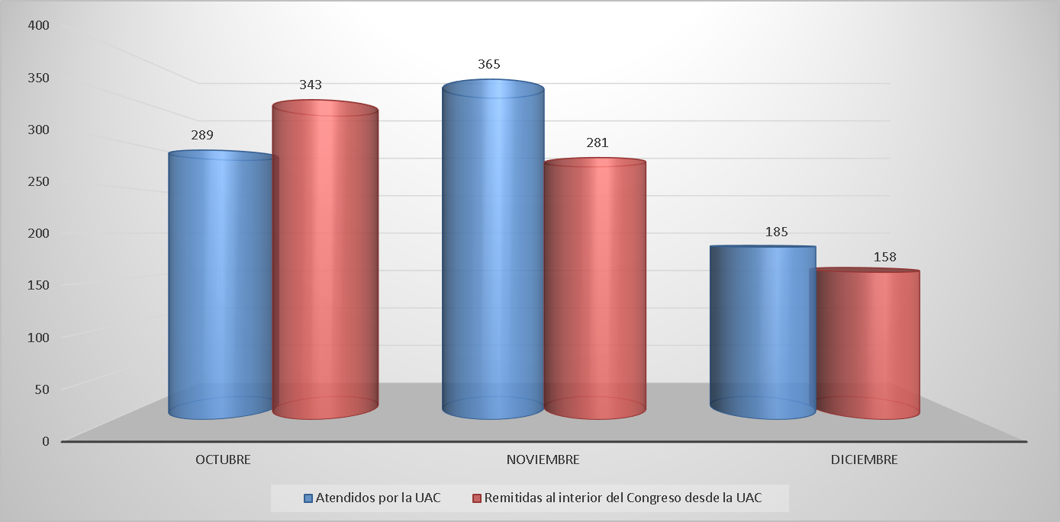 |  |  |  |  |  | 3805
Comparativo solicitudes de información pública atendidos desde la UAC y remitidas al interior del Congreso.

Del total de peticiones y solicitudes de acceso a la información pública recibidos en la UAC, 839 fueron respondidos por la Unidad Coordinadora de Atención Ciudadana del Congreso de la República y 782 fueron remitidas al interior del Congreso.

 | REPORTE SOLICITUDES DE ACCESO A LA INFORMACIÓN PÚBLICA. SOLICITUDES DE ACCESO A LA INFORMACIÓN PÚBLICA CONTESTADAS DESDE LA UNIDAD DE ATENCIÓN CIUDADANA DEL CONGRESO -UAC

 | SOLICITUDES DE ACCESO A LA INFORMACIÓN PÚBLICA CONTESTADAS DESDE LA UNIDAD DE ATENCIÓN CIUDADANA DEL CONGRESO -UAC
 | No. SOLICITUD | FECHA RADICACIÓN | No. RADICADO RESPUESTA | FECHA RESPUESTA | TIEMPO DE RESPUESTA
 | 1 | 2021-10-01 | UAC-CS-CV19-11353-2021 | 2021-10-01 | 5
 | 2 | 2021-10-01 | UAC-CS-CV19-11373-2021 | 2021-10-01 | 5
 | 3 | 2021-10-01 | UAC-CS-CV19-11374-2021 | 2021-10-01 | 5
 | 4 | 2021-10-01 | UAC-CS-CV19-11375-2021 | 2021-10-01 | 5
 | 5 | 2021-10-01 | UAC-CS-CV19-11407-2021 | 2021-10-01 | 5
 | 6 | 2021-10-01 | UAC-CS-CV19-11414-2021 | 2021-10-01 | 5
 | 7 | 2021-10-01 | UAC-CS-CV19-11415-2021 | 2021-10-01 | 5
 | 8 | 2021-10-01 | UAC-CS-CV19-11421-2021 | 2021-10-01 | 5
 | 9 | 2021-10-01 | UAC-CS-CV19-11425-2021 | 2021-10-01 | 5
 | 10 | 2021-10-01 | UAC-CS-CV19-11432-2021 | 2021-10-01 | 0
 | 11 | 2021-10-26 | UAC-CS-CV19-11437-2021 | 2021-10-01 | 5
 | 12 | 2021-10-23 | UAC-CS-CV19-11442-2021 | 2021-10-03 | 3
 | 13 | 2021-10-23 | UAC-CS-CV19-11447-2021 | 2021-10-03 | 3
 | 14 | 2021-10-23 | UAC-CS-CV19-11448-2021 | 2021-10-03 | 3
 | 15 | 2021-10-23 | UAC-CS-CV19-11453-2021 | 2021-10-03 | 3
 | 16 | 2021-10-23 | UAC-CS-CV19-11463-2021 | 2021-10-03 | 3
 | 17 | 2021-10-23 | UAC-CS-CV19-11470-2021 | 2021-10-03 | 3
 | 18 | 2021-10-04 | UAC-CS-CV19-11483-2021 | 2021-10-04 | 0
 | 19 | 2021-10-04 | UAC-CS-CV19-11491-2021 | 2021-10-04 | 0
 | 20 | 2021-10-04 | UAC-CS-CV19-11497-2021 | 2021-10-04 | 0
 | 21 | 2021-10-04 | UAC-CS-CV19-11501-2021 | 2021-10-04 | 0
 | 22 | 2021-10-04 | UAC-CS-CV19-11502-2021 | 2021-10-04 | 0
 | 23 | 2021-10-04 | UAC-CS-CV19-11504-2021 | 2021-10-04 | 0
 | 24 | 2021-10-04 | UAC-CS-CV19-11505-2021 | 2021-10-04 | 0
 | 25 | 2021-10-01 | UAC-CS-CV19-11506-2021 | 2021-10-04 | 0
 | 26 | 2021-10-01 | UAC-CS-CV19-11507-2021 | 2021-10-04 | 0
 | 27 | 2021-10-04 | UAC-CS-CV19-11508-2021 | 2021-10-04 | 0
 | 28 | 2021-10-04 | UAC-CS-CV19-11509-2022 | 2021-10-04 | 0
 | 29 | 2021-10-04 | UAC-CS-CV19-11386-2021 | 2021-10-04 | 0
 | 30 | 2021-10-05 | UAC-CS-CV19-11559-2021 | 2021-10-07 | 2
 | 31 | 2021-10-05 | UAC-CS-CV19-11560-2021 | 2021-10-07 | 2
 | 32 | 2021-10-23 | UAC-CS-CV19-11580-2021 | 2021-10-05 | 4
 | 33 | 2021-10-23 | UAC-CS-CV19-11582-2021 | 2021-10-05 | 4
 | 34 | 2021-10-23 | UAC-CS-CV19-11583-2021 | 2021-10-05 | 4
 | 35 | 2021-10-05 | UAC-CS-CV19-11584-2021 | 2021-10-05 | 0
 | 36 | 2021-10-05 | UAC-CS-CV19-11585-2021 | 2021-10-05 | 0
 | 37 | 2021-10-05 | UAC-CS-CV19-11586-2021 | 2021-10-05 | 0
 | 38 | 2021-10-06 | UAC-CS-CV19-11587-2021 | 2021-10-06 | 0
 | 39 | 2021-10-06 | UAC-CS-CV19-11588-2021 | 2021-10-06 | 0
 | 40 | 2021-10-23 | UAC-CS-CV19-11584-2021 | 2021-10-05 | 4
 | 41 | 2021-10-02 | UAC-CS-CV19-11621-2021 | 2021-10-05 | 2
 | 42 | 2021-10-06 | UAC-CS-CV19-11634-2021 | 2021-10-06 | 0
 | 43 | 2021-10-07 | UAC-CS-CV19-11635-2021 | 2021-10-07 | 0
 | 44 | 2021-10-07 | UAC-CS-CV19-11636-2021 | 2021-10-07 | 0
 | 45 | 2021-10-07 | UAC-CS-CV19-11637-2021 | 2021-10-07 | 0
 | 46 | 2021-10-07 | UAC-CS-CV19-11638-2021 | 2021-10-07 | 0
 | 47 | 2021-10-05 | UAC-CS-CV19-11639-2021 | 2021-10-07 | 2
 | 48 | 2021-10-07 | UAC-CS-CV19-11650-2021 | 2021-10-07 | 0
 | 49 | 2021-10-07 | UAC-CS-CV19-11651-2021 | 2021-10-07 | 0
 | 50 | 2021-10-01 | UAC-CS-CV19-11570-2021 | 2021-10-07 | 4
 | 51 | 2021-10-01 | UAC-CS-CV19-11571-2021 | 2021-10-07 | 4
 | 52 | 2021-10-01 | UAC-CS-CV19-11698-2021 | 2021-10-07 | 4
 | 53 | 2021-10-08 | UAC-CS-CV19-11712-2021 | 2021-10-13 | 3
 | 54 | 2021-10-08 | UAC-CS-CV19-11713-2021 | 2021-10-13 | 3
 | 55 | 2021-10-08 | UAC-CS-CV19-11714-2021 | 2021-10-13 | 3
 | 56 | 2021-10-08 | UAC-CS-CV19-11715-2021 | 2021-10-13 | 3
 | 57 | 2021-10-08 | UAC-CS-CV19-11716-2021 | 2021-10-13 | 3
 | 58 | 2021-10-08 | UAC-CS-CV19-11717-2021 | 2021-10-13 | 3
 | 59 | 2021-10-08 | UAC-CS-CV19-11724-2021 | 2021-10-13 | 3
 | 60 | 2021-10-05 | UAC-CS-CV19-11760-2021 | 2021-10-05 | 0
 | 61 | 2021-10-07 | UAC-CS-CV19-11761-2021 | 2021-10-07 | 0
 | 62 | 2021-10-07 | UAC-CS-CV19-11762-2021 | 2021-10-07 | 0
 | 63 | 2021-10-07 | 1AC-CS-CV19-11763-2021 | 2021-10-07 | 0
 | 64 | 2021-10-07 | UAC-CS-CV19-11764-2021 | 2021-10-07 | 0
 | 65 | 2021-10-08 | UAC-CS-CV19-11778-2021 | 2021-10-08 | 0
 | 66 | 2021-10-08 | UAC-CS-CV19-11779-2021 | 2021-10-08 | 0
 | 67 | 2021-10-08 | UAC-CS-CV19-11780-2021 | 2021-10-08 | 0
 | 68 | 2021-10-08 | UAC-CS-CV19-11781-2021 | 2021-10-08 | 0
 | 69 | 2021-10-08 | UAC-CS-CV19-11782-2021 | 2021-10-08 | 0
 | 70 | 2021-10-08 | UAC-CS-CV19-11792-2021 | 2021-10-08 | 1
 | 71 | 2021-10-08 | UAC-CS-CV19-11804-2021 | 2021-10-08 | 0
 | 72 | 2021-10-08 | UAC-CS-CV19-11805-2021 | 2021-10-08 | 0
 | 73 | 2021-10-08 | UAC-CS-CV19-11806-2021 | 2021-10-08 | 0
 | 74 | 2021-10-08 | UAC-CS-CV19-11807-2021 | 2021-10-08 | 0
 | 75 | 2021-10-08 | UAC-CS-CV19-11808-2021 | 2021-10-08 | 0
 | 76 | 2021-10-08 | UAC-CS-CV19-11809-2021 | 2021-10-08 | 0
 | 77 | 2021-10-11 | UAC-CS-CV19-11810-2021 | 2021-10-11 | 0
 | 78 | 2021-10-11 | UAC-CS-CV19-11811-2021 | 2021-10-11 | 0
 | 79 | 2021-10-09 | UAC-CS-CV19-11814-2021 | 2021-10-09 | 0
 | 80 | 2021-10-11 | UAC-CS-CV19-11815-2021 | 2021-10-11 | 0
 | 81 | 2021-10-11 | UAC-CS-CV19-11816-2021 | 2021-10-11 | 0
 | 82 | 2021-10-11 | UAC-CS-CV19-11817-2021 | 2021-10-11 | 0
 | 83 | 2021-10-06 | UAC-CS-CV19-11822-2021 | 2021-10-11 | 3
 | 84 | 2021-10-06 | UAC-CS-CV19-11834-2021 | 2021-10-13 | 5
 | 85 | 2021-10-11 | UAC-CS-CV19-11861-2021 | 2021-10-11 | 0
 | 86 | 2021-10-11 | UAC-CS-CV19-11862-2021 | 2021-10-11 | 0
 | 87 | 2021-10-11 | UAC-CS-CV19-11863-2021 | 2021-10-11 | 0
 | 88 | 2021-10-08 | UAC-CS-CV19-11741-2021 | 2021-10-11 | 1
 | 89 | 2021-10-10 | UAC-CS-CV19-11750-2021 | 2021-10-19 | 6
 | 90 | 2021-10-10 | UAC-CS-CV19-11755-2021 | 2021-10-20 | 7
 | 91 | 2021-10-10 | UAC-CS-CV19-11756-2021 | 2021-10-20 | 7
 | 92 | 2021-10-10 | UAC-CS-CV19-11757-2021 | 2021-10-20 | 7
 | 93 | 2021-10-12 | UAC-CS-CV19-12080-2021 | 2021-10-21 | 6
 | 94 | 2021-10-11 | UAC-CS-CV19-11873-2021 | 2021-10-11 | 0
 | 95 | 2021-10-11 | UAC-CS-CV19-11874-2021 | 2021-10-11 | 0
 | 96 | 2021-10-11 | UAC-CS-CV19-11875-2021 | 2021-10-11 | 0
 | 97 | 2021-10-11 | UAC-CS-CV19-11876-2021 | 2021-10-11 | 0
...
 | SOLICITUDES DE ACCESO A LA INFORMACIÓN PÚBLICA CONTESTADAS DESDE LA UNIDAD DE ATENCIÓN CIUDADANA DEL CONGRESO -UAC
 | 832 | 2021-12-20 | UAC-CS-CV19-14902-2021 | 2021-12-20 | 0
 | 833 | 2021-12-20 | UAC-CS-CV19-14904-2021 | 2021-12-20 | 0
 | 834 | 2021-12-20 | UAC-CS-CV19-14905-2021 | 2021-12-20 | 0
 | 835 | 2021-12-20 | UAC-CS-CV19-14906-2021 | 2021-12-20 | 0
 | 836 | 2021-12-20 | UAC-CS-CV19-14907-2021 | 2021-12-20 | 0
 | 837 | 2021-12-17 | UAC-CS-CV19-14924-2021 | 2021-12-21 | 2
 | 838 | 2021-12-17 | UAC-CS-CV19-14925-2021 | 2021-12-21 | 2
 | 839 | 2021-12-17 | UAC-CS-CV19-14941-2021 | 2021-12-21 | 2
 | TOTAL PQRSD CONTESTADAS DESDE LA UAC |  |  | 839

 |  | 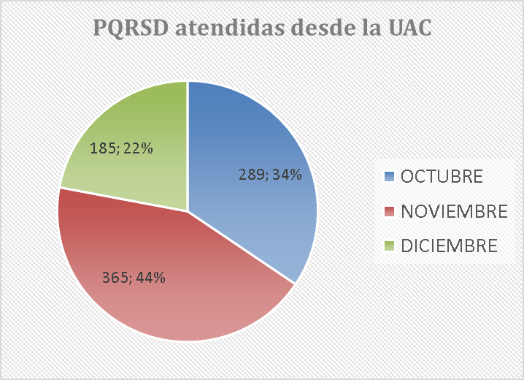

 | SOLICITUDES DE ACCESO A LA INFORMACIÓN PÚBLICA REMITIDAS A DEPENDENCIAS DE SENADO
 | No. SOLICITUD | FECHA RADICACIÓN | No. RADICADO INFORME AL PETICIONARIO DE LA REMISIÓN | FECHA INFORMACIÓN TRASLADO | TIEMPO DE REMISIÓN E INFORME AL PETICIONARIO DE LA REMISIÓN
 | 1 | 2021-10-01 | UAC-CS-CV19-11354-2021 | 2021-10-01 | 5
 | 2 | 2021-10-01 | UAC-CS-CV19-11356-2021 | 2021-10-01 | 5
 | 3 | 2021-10-01 | UAC-CS-CV19-11358-2021 | 2021-10-01 | 5
 | 4 | 2021-10-01 | UAC-CS-CV19-11360-2021 | 2021-10-01 | 5
 | 5 | 2021-10-01 | UAC-CS-CV19-11365-2021 | 2021-10-01 | 5
 | 6 | 2021-10-01 | UAC-CS-CV19-11367-2021 | 2021-10-01 | 5
 | 7 | 2021-10-01 | UAC-CS-CV19-11369-2021 | 2021-10-01 | 5
...
 | 776 | 2021-12-14 | UAC-CS-CV19-14908-2021 | 2021-12-20 | 4
 | 777 | 2021-12-14 | UAC-CS-CV19-14915-2021 | 2021-12-21 | 5
 | 778 | 2021-12-14 | UAC-CS-CV19-14920-2021 | 2021-12-21 | 5
 | 779 | 2021-12-21 | UAC-CS-CV19-14922-2021 | 2021-12-21 | 0
 | 780 | 2021-12-21 | UAC-CS-CV19-14928-2021 | 2021-12-21 | 0
 | 781 | 2021-12-17 | UAC-CS-CV19-14939-2021 | 2021-12-21 | 0
 | 782 | 2021-12-21 | UAC-CS-CV19-14944-2021 | 2021-12-21 | 0
 | TOTAL PQRSD REMITIDAS AL INTERIOR DEL CONGRESO |  |  |  | 782

